Дод 2 Перелік робіт
ЗАВДАННЯ
1 | Назва та місце знаходження об’єкта | Роботи з виготовлення та монтажу алюмінієвих конструкцій перегородок у приміщенні за адресою:м Львів. Шевченка ,32
2 | Дані Замовника | АКЦІОНЕРНЕ ТОВАРИСТВО "БАНК КРЕДИТ ДНІПРО"
 |  | 01033, м. Київ, вул. Жилянська, 32 п/р UA793057490000036198000000002 в АТ «БАНК КРЕДИТ ДНІПРО», Код банку 305749, Ідентифікаційний код юридичної особи 14352406 ІПН 143524004022, Витяг з реєстру платників ПДВ № 1828104500149 від 29.08.2018р.
 |  | Тел.: +380976048048
3 | Дані Виконавця | Найменування компанії:
 |  | Код ЄДРПОУ
4 | Термін виконання робіт

Роботи з виготовлення та монтажу алюмінієвих конструкцій перегородок у приміщенні за адресою:м Львів. Шевченка ,32

 | Заповнення -матове скло
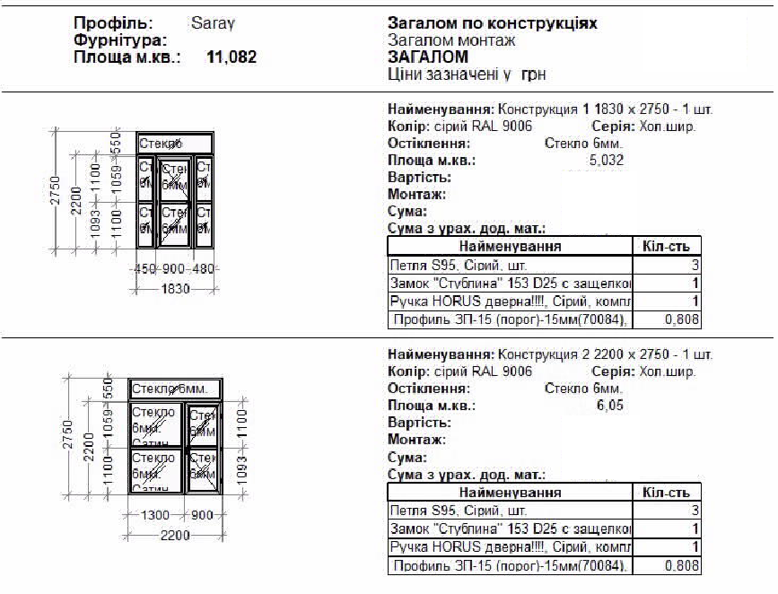

 |  | місця встановлення перегородок

